测试条件
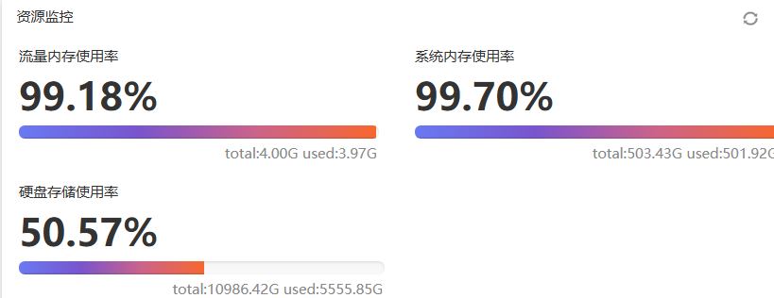
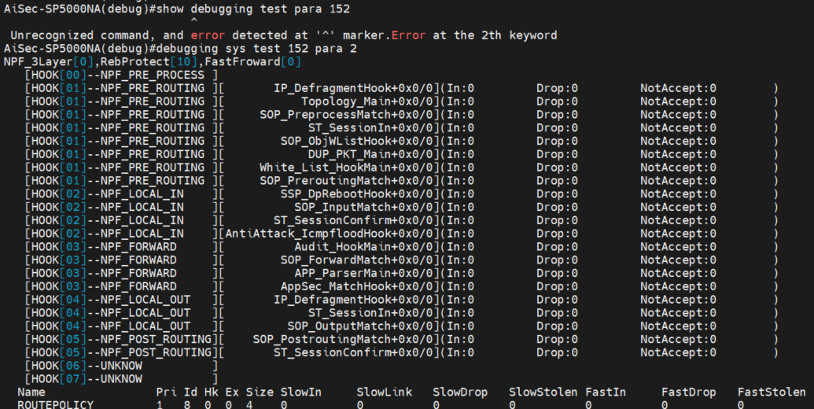
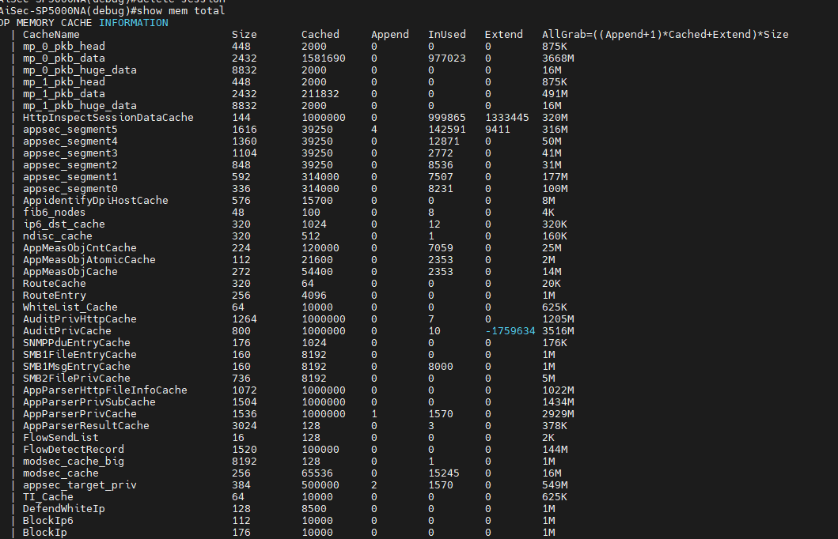
性能测试条件
防火墙配置 | 测试仪配置 | 备注（kong.cfg）
1，将防火墙与测试仪直连 2，替换需要测试的防火墙版本，生产文件，lic，各种特征库 3，将配置设置为kong.cfg 4，防火墙在测试开始时首先格式化硬盘 | 1，每对口64条流 2，2544测试时长设置在60s，应用层测试时长为5min | 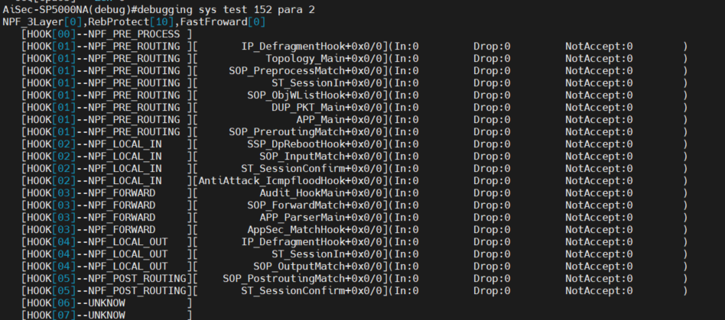 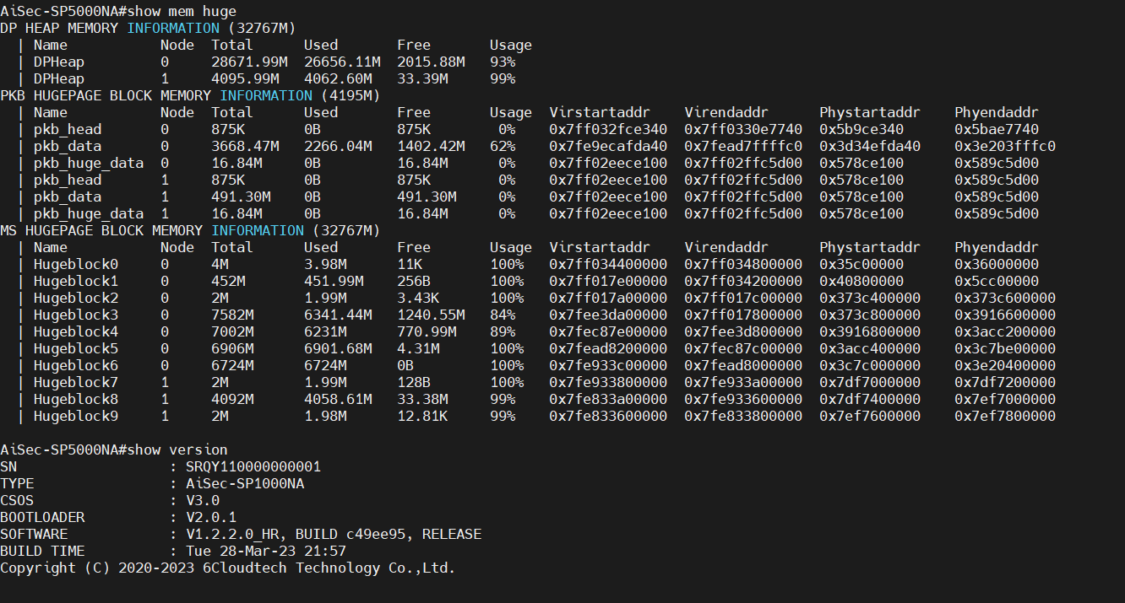 ! user audit type administrator password cipher R/Usw+f7K5KrJ8LDAntqQw== level 1 state active service-type https-server service-type ssh server ! user secadmin type administrator password cipher R/Usw+f7K5KrJ8LDAntqQw== level 3 state active service-type https-server service-type ssh server ! user administrator type administrator password cipher 2P81K9tWKcfghawAd3u1casnwsMCe2pD level super state active service-type https-server service-type ssh server ! interface Console0 ! interface Vty0 ! interface Ge0/0/0 ip address 192.168.1.254 24 ! session state-inspect low-level bypass soft disable ipv6 packet-filter default accept ! local-security snmp snmp-agent local-security web https-server local-security ping ping local-security ssh ssh-server defend icmp-flood 100 app-security default accept ! end !

审计配置 | 测试仪配置 | 备注（A_kong.cfg）
1，由于审计设备是旁路部署，需找一台防火墙将流量镜像给审计设备 2，审计设备测试的配置有A_kong.cfg和default.cfg 3，在测试开始时首先格式化硬盘 | 1，测试仪需要设置的流量有http 21K ，IT(Enterprise2018) ，OT(Application ProfileICS/SCADA Traffic 2021) 2，在测试应用层功能时将测试时长设置为5min | ! user administrator type administrator password cipher 2P81K9tWKcfghawAd3u1casnwsMCe2pD level super state active service-type https-server service-type ssh server ! user audit type administrator password cipher R/Usw+f7K5KrJ8LDAntqQw== level 1 state active service-type https-server service-type ssh server ! user secadmin type administrator password cipher R/Usw+f7K5KrJ8LDAntqQw== level 3 state active service-type https-server service-type ssh server ! interface Console0 ! interface Vty0 ! interface Ge0/0/0 ip address 192.168.1.254 24 ! terminal info-language chinese bypass soft disable app-custom startload appcustom.cfg alg protocol-all disable session state-inspect low-level local-security snmp snmp-agent local-security web https-server local-security ping ping local-security ssh ssh-server app-security default accept app-security global port-redirect app-security global reset-client app-security global reset-server app-security global pre-proc accept asset-learn auto-relearn disable telnet-server parameter port 23 session-cache soft disable ! ! end !

V2800
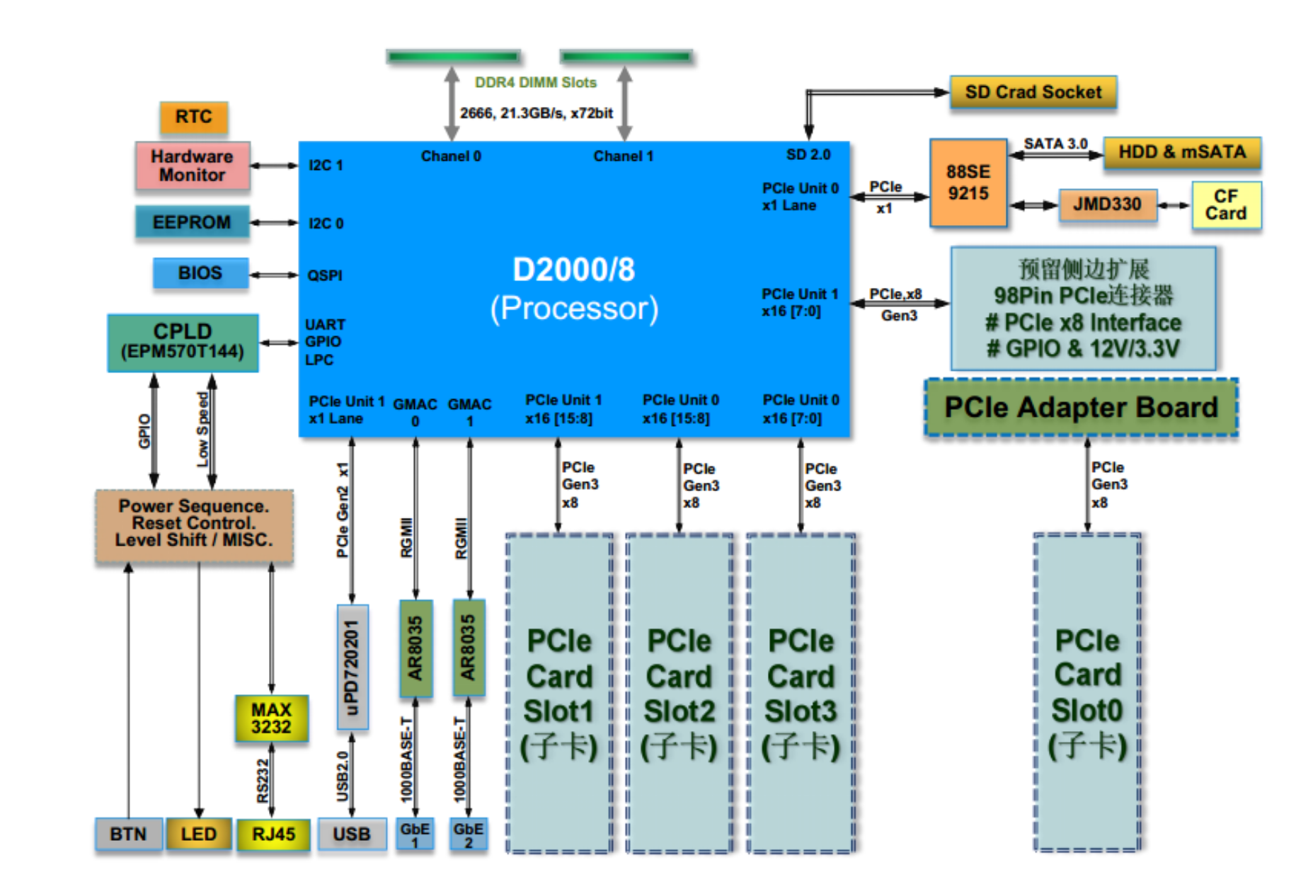
性能指标 |  |  |  |  |  | 产品类别： | Linsec-V2800
 |  |  |  |  |  | 硬件平台： | V2800_2U-phytium
 |  |  |  |  |  | CPU型号:
 |  |  |  |  |  | 厂商：
测试项描述 | 接入方式 | 网卡/网口型号 | IP协议/会话配置 | 测试时长 | 设备配置 | 测试报文 | 系统版本；ips库版本；app库版本，av库版本
 |  |  |  |  |  |  | V1.1.3.7.21_HR, BUILD d89419b, RELEASE， 1.1.1.12，4.2.0.127，1.1.0.76 |  |  |  | V1.1.3.7.25_HR, BUILD 149c47d, RELEASE， 1.1.1.20，4.2.0.127，1.1.0.76
 |  |  |  |  |  |  | 吞吐率% | 吞吐(Mbit/s) | 时延(us) | 备注 | 吞吐率% | 吞吐(Mbit/s) | 时延(us) | 备注
RFC 2544 吞吐量测试, | 桥 | 2对万兆口（Slot1） 8086:1581 | 64条流 | 60s | kong.cfg | 64byte |  |  |  | ip: 100.1.0.1---100.1.0.2 100.3.0.1---100.3.0.2 port：(7,1,32---4321,1,32) interface: Ten-Ge0/1/0-->Ten-Ge0/1/3 |  |  |  | ip: 100.1.0.1---100.1.0.2 100.3.0.1---100.3.0.2 port：(7,1,32---4321,1,32) interface: Ten-Ge0/1/0-->Ten-Ge0/1/3
 |  |  |  |  |  | 128byte
 |  |  |  |  |  | 256byte
 |  |  |  |  |  | 512byte
 |  |  |  |  |  | 1024byte
 |  |  |  |  |  | 1280byte
 |  |  |  |  |  | 1518byte
RFC 2544 吞吐量测试 | 桥 | 1对万兆口（Slot1） 8086:1581 | 64条流 | 60s | kong.cfg | 64byte |  |  |  |  |  |  |  | ip: 100.1.0.1---100.1.0.2 port：(7,1,32---4321,1,32) interface: Ten-Ge0/1/0-->Ten-Ge0/1/1
 |  |  |  |  |  | 128byte
 |  |  |  |  |  | 256byte
 |  |  |  |  |  | 512byte
 |  |  |  |  |  | 1024byte
 |  |  |  |  |  | 1280byte
 |  |  |  |  |  | 1518byte
RFC 2544 吞吐量测试 | 桥 | 1对千兆口（Slot1） 8086:1521 | 64条流 | 60s | kong.cfg | 64byte |  |  |  | ip: 100.1.0.1---100.1.0.2 port：(7,1,32---4321,1,32) interface: Ge0/1/0-->Ge0/1/1 |  |  |  | ip: 100.1.0.1---100.1.0.2 port：(7,1,32---4321,1,32) interface: Ten-Ge0/1/0-->Ten-Ge0/1/1
 |  |  |  |  |  | 128byte
 |  |  |  |  |  | 256byte
 |  |  |  |  |  | 512byte
 |  |  |  |  |  | 1024byte
 |  |  |  |  |  | 1280byte
 |  |  |  |  |  | 1518byte
RFC 2544 吞吐量测试 | 桥 | 4对千兆口（Slot1） 8086:1521 | 64条流 | 60s | kong.cfg | 64byte |  |  |  | ip: 100.1.0.1---100.1.0.2 ….. port：(7,1,32---4321,1,32) interface: Ge0/1/0-->Ge0/1/7 |  |  |  | ip: 100.1.0.1---100.1.0.2 port：(7,1,32---4321,1,32) interface: Ten-Ge0/1/0-->Ten-Ge0/1/1
 |  |  |  |  |  | 128byte
 |  |  |  |  |  | 256byte
 |  |  |  |  |  | 512byte
 |  |  |  |  |  | 1024byte
 |  |  |  |  |  | 1280byte
 |  |  |  |  |  | 1518byte
RFC 2544 吞吐量测试 | 桥 | 2对万兆口（Slot2） | 64条流 | 60s | kong.cfg | 64byte |  |  |  | ip: 100.1.0.1---100.1.0.2 100.3.0.1---100.3.0.2 port：(7,1,32---4321,1,32) interface: Ten-Ge0/2/0-->Ten-Ge0/2/3
 |  |  |  |  |  | 128byte
 |  |  |  |  |  | 256byte
 |  |  |  |  |  | 512byte
 |  |  |  |  |  | 1024byte
 |  |  |  |  |  | 1280byte
 |  |  |  |  |  | 1518byte
RFC 2544 吞吐量测试 | 桥 | 2对万兆口（Slot3） | 64条流 | 60s | kong.cfg | 64byte |  |  |  | ip: 100.1.0.1---100.1.0.2 100.3.0.1---100.3.0.2 port：(7,1,32---4321,1,32) interface: Ten-Ge0/3/0-->Ten-Ge0/3/3
 |  |  |  |  |  | 128byte
 |  |  |  |  |  | 256byte
 |  |  |  |  |  | 512byte
 |  |  |  |  |  | 1024byte
 |  |  |  |  |  | 1280byte
 |  |  |  |  |  | 1518byte
RFC 2544 吞吐量测试 | 桥 | 2对万兆口（Slot4） | 64条流 | 60s | kong.cfg | 64byte |  |  |  | ip: 100.1.0.1---100.1.0.2 100.3.0.1---100.3.0.2 port：(7,1,32---4321,1,32) interface: Ten-Ge0/4/0-->Ten-Ge0/4/3
 |  |  |  |  |  | 128byte
 |  |  |  |  |  | 256byte
 |  |  |  |  |  | 512byte
 |  |  |  |  |  | 1024byte
 |  |  |  |  |  | 1280byte
 |  |  |  |  |  | 1518byte
RFC 2544 吞吐量测试 | 路由 | 2对万兆口（Slot1） | 64条流 | 60s | kong.cfg | 64byte |  |  |  | port：(7,1,32---4321,1,32) interface: Ten-Ge0/1/0-->Ten-Ge0/1/3
 |  |  |  |  |  | 128byte
 |  |  |  |  |  | 256byte
 |  |  |  |  |  | 512byte
 |  |  |  |  |  | 1024byte
 |  |  |  |  |  | 1280byte
 |  |  |  |  |  | 1518byte
RFC 2544 吞吐量测试 | 路由 | 2对万兆口（Slot2） | 64条流 | 60s | kong.cfg | 64byte |  |  |  | port：(7,1,32---4321,1,32) interface: Ten-Ge0/2/0-->Ten-Ge0/2/3
 |  |  |  |  |  | 128byte
 |  |  |  |  |  | 256byte
 |  |  |  |  |  | 512byte
 |  |  |  |  |  | 1024byte
 |  |  |  |  |  | 1280byte
 |  |  |  |  |  | 1518byte
RFC 2544 吞吐量测试 | 路由 | 2对万兆口（Slot3） | 64条流 | 60s | kong.cfg | 64byte |  |  |  | port：(7,1,32---4321,1,32) interface: Ten-Ge0/3/0-->Ten-Ge0/3/3
 |  |  |  |  |  | 128byte
 |  |  |  |  |  | 256byte
 |  |  |  |  |  | 512byte
 |  |  |  |  |  | 1024byte
 |  |  |  |  |  | 1280byte
 |  |  |  |  |  | 1518byte
RFC 2544 吞吐量测试 | 路由 | 2对万兆口（Slot4） | 64条流 | 60s | kong.cfg | 64byte |  |  |  | port：(7,1,32---4321,1,32) interface: Ten-Ge0/4/0-->Ten-Ge0/4/3
 |  |  |  |  |  | 128byte
 |  |  |  |  |  | 256byte
 |  |  |  |  |  | 512byte
 |  |  |  |  |  | 1024byte
 |  |  |  |  |  | 1280byte
 |  |  |  |  |  | 1518byte
TCP新建测试 | 桥 | 扩展-1对万兆口 (8086:1581) | IPV4 | 5min | kong.cfg | 空
TCP并发测试 | 桥 | 扩展-1对万兆口 (8086:1581) | IPV4 | 5min | kong.cfg | 空 |  |  |  | license: 100万
HTTP新建测试 | 桥 | 扩展-1对万兆口 (8086:1581) | IPV4 | 5min | kong.cfg | 1byte
HTTP 21KB吞吐量测试 | 桥 | 扩展-1对万兆口 (8086:1581) | IPV4 | 5min | kong.cfg | HTTP GET：21KB
 |  |  |  |  | kong.cfg+包过滤（any-any）
 |  |  |  |  | kong.cfg+应用识别
 |  |  |  |  | kong.cfg+白名单（modbus模板+测试模式+增量学习）
 |  |  |  |  | kong.cfg+IPS（ipsset）
 |  |  |  |  | kong.cfg+AV
 |  |  |  |  | kong.cfg+文件内容过滤
 |  |  |  |  | kong.cfg+包过滤+IPS+AVL+APP+ 文件内容+白名单
Enterprise2018吞吐量测试 | 桥 | 扩展-1对万兆口 (8086:1581) | IPv4 | 5min | kong.cfg | Enterprise2018
 |  |  |  |  | kong.cfg+包过滤（any-any）
 |  |  |  |  | kong.cfg+应用识别
 |  |  |  |  | kong.cfg+白名单（modbus模板+测试模式+增量学习）
 |  |  |  |  | kong.cfg+IPS（ipsset）
 |  |  |  |  | kong.cfg+AV
 |  |  |  |  | kong.cfg+文件内容过滤
 |  |  |  |  | kong.cfg+包过滤+IPS+AVL+APP+ 文件内容+白名单
IPSEC VPN 网关至网关 单隧道 吞吐量测试（3des） | 路由 | 扩展-二口千兆 (一条隧道) | IPV4 | 60s | kong.cfg （3des） | 64byte
 |  |  |  |  |  | 128byte
 |  |  |  |  |  | 256byte
 |  |  |  |  |  | 512byte
 |  |  |  |  |  | 1024byte
 |  |  |  |  |  | 1280byte
 |  |  |  |  |  | 1400byte
IPSEC VPN 网关至网关 单隧道 吞吐量测试（aes128） | 路由 | 扩展-二口千兆 (一条隧道) | IPV4 | 60s | kong.cfg （aes128） | 64byte
 |  |  |  |  |  | 128byte
 |  |  |  |  |  | 256byte
 |  |  |  |  |  | 512byte
 |  |  |  |  |  | 1024byte
 |  |  |  |  |  | 1280byte
 |  |  |  |  |  | 1400byte
IPSEC VPN 网关至网关 单隧道 吞吐量测试（aes192） | 路由 | 扩展-二口千兆 (一条隧道) | IPV4 | 60s | kong.cfg （aes192） | 64byte
 |  |  |  |  |  | 128byte
 |  |  |  |  |  | 256byte
 |  |  |  |  |  | 512byte
 |  |  |  |  |  | 1024byte
 |  |  |  |  |  | 1280byte
 |  |  |  |  |  | 1400byte
IPSEC VPN 网关至网关 单隧道 吞吐量测试（aes256） | 路由 | 扩展-二口千兆 (一条隧道) | IPV4 | 60s | kong.cfg （aes256） | 64byte
 |  |  |  |  |  | 128byte
 |  |  |  |  |  | 256byte
 |  |  |  |  |  | 512byte
 |  |  |  |  |  | 1024byte
 |  |  |  |  |  | 1280byte
 |  |  |  |  |  | 1400byte

